对账
订单号 | 入住日期 | 离店日期 | 应收 |  |  |  | ,
999224431299744 | 2023-05-27 | 2023-05-29 | 222.6 | 222.60 | 3426384 | 0 | ,3426384 | 直连

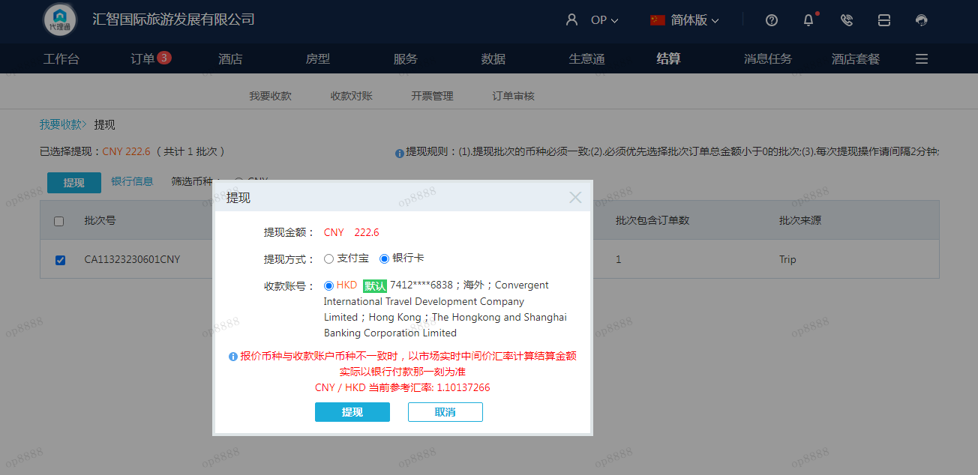
 |  |  | 222.6
 |  |  | CNY 222.6
A230607091445911 | 222.6 | 245.17
CNY / HKD 当前参考汇率: 1.10137266
总计：222.6 CNY/ 245.17 HKD

